画面レイアウト
 |  | システム名 |  | 画面ID |  |  |  | 承認リクエスト一覧

 |  | 見積もり承認システム |  | C0001 |  |  |  | 画面レイアウト

概要
 | 承認リクエスト情報を一覧表示する画面

画面レイアウト

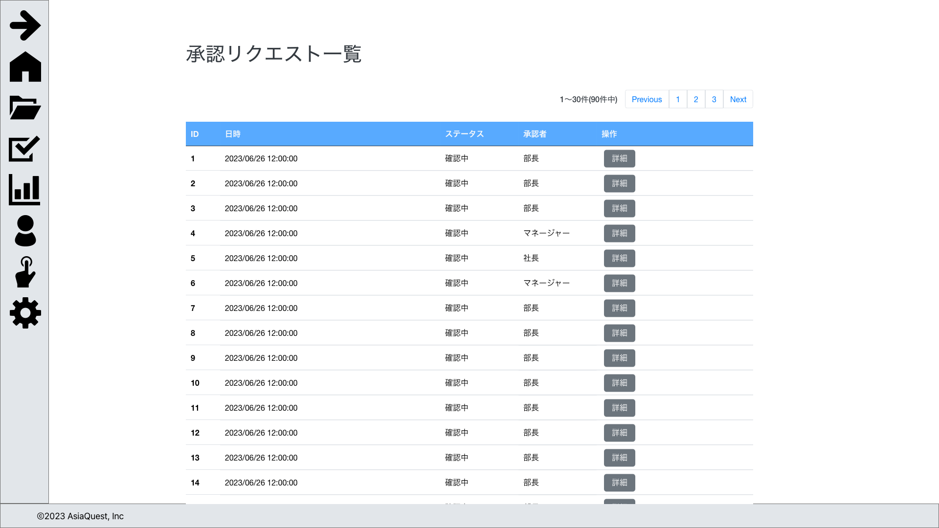

画面項目
No | 項目名 |  | タイプ |  | 必須 | I/O | 桁数 |  | 入力制限 | 初期値 | 参照先 |  | 備考
 |  |  |  |  |  |  |  |  |  |  | テーブル名 | カラム名
 | 一覧
0 | ID |  | text |  | - | - | - |  | - | - | 申請 | ID
1 | 日時 |  | text |  | - | - | - |  | - | - | 申請 | 申請日時
2 | ステータス |  | text |  | - | - | - |  | - | - | 申請 | ステータス | 1:下書き, 2:確認中, 3:差戻, 4:承認, 5:却下, 6:取下
3 | 承認者 |  | text |  | - | - | - |  | - | - | 申請 | 確認者ID | 現在の確認状況の最終役職を表示する
4 | 詳細 |  | button |  | - | - | - |  | - | - | - | - | 承認リクエスト詳細画面に遷移する
5 | 編集 |  | button |  | - | - | - |  | - | - | - | - | 承認リクエスト編集画面に遷移する

操作アクション
1. | 画面初期表示
 | 承認リクエスト情報を一覧で表示する

2. | [詳細]ボタン押下
 | 選択した承認リクエストの承認リクエスト詳細画面に遷移を行う。

3. | [編集]ボタン押下
 | 選択した承認リクエストの承認リクエスト編集画面に遷移を行う。

制限・特記事項

